Sheet1
Judul | Tanggal Terbit | Penulis | ISBN | Penerbit | Kategori | Cover | Harga | Stok
Sebuah Seni untuk Bersikap Bodo Amat | 2018-05-02 | Mark Manson | 9786024526986 | Gramedia Widiasarana Indonesia | Bantuan hukum, Pengembangan diri | 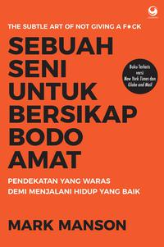 | 120000 | 55
Menghafal Al-Qur`an dengan Otak Kanan | 16/7/2018 | Tanzil Khaerul Akbar, Ardi Gunawan | 9786020461991 | Elex Media Komputindo | Agama, Islam |  | 80000 | 10
Bicara Itu Ada Seninya | 30/4/2018 | Oh Su Hyang | 9786024553920 | Bhuana Ilmu Populer | Inspirasi, Pengembangan Diri |  | 110000 | 9

